Order Form
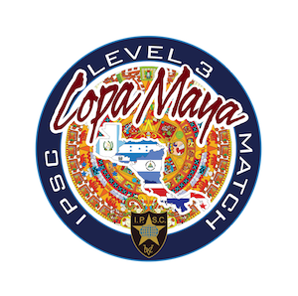
Match Ammo Order Form

Name/Nombre:
Email:
Tel:
Country/País:

Description Descripción | Caliber Calibre | Weight Peso | Price/Box Precio/Caja | QTY Cantidad | Total
Match Ammo | 9mm | 124gr | $16 |  | $0
Match Ammo | 9mm | 147gr (flat nose) | $16 |  | $0
Match Ammo | 40S&W | 180gr | $24 |  | $0
Match Ammo | 45ACP | 230gr | $27 |  | $0

Winchester | 9mm | 147gr | $28 |  | $0
Winchester | 40S&W | 180gr | $33 |  | $0
Winchester | 45ACP | 230gr | $40 |  | $0
 |  |  |  | Grand Total | $0
Prices are per box of 50 rounds / Precios por caja de 50 tiros.

Please send this form to matchammo@ipsccostarica.org to coordinate payment via Paypal.
Favor enviar este formulario a matchammo@ipsccostarica.org para coordinar el pago mediante Paypal.

